Hoja1
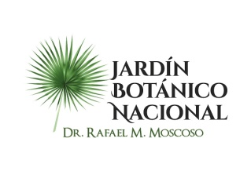

 |  | / |

 |  | JARDIN BOTANICO NACIONAL “Dr. Rafael Ma. Moscoso”

Estadística de la OAI T2 2022
Cantidad de información solicitada

 | Medios Utilizados
Mes | Físico | SAIP
Abril | 0 | 0
Mayo | 0 | 0
Junio | 0 | 0
Total de periodo | 0 | 0

Realizado por: Licda. Yennyfer Paredes
Encarga de la Oficina de Acceso a la Información

